Накладная-№3
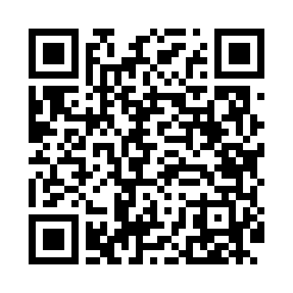
Номер товарно-транспортной накладной: |  |  | Торговый представитель: Kamol aka
Поставщик: Toshkent falcon fly 2 |  |  | Телефон торгового представителя: +998979626299
Дата отгрузки: 14.12.2025 |  |  | Контрагент: """" Klient
Дата консигнации: |  |  | Адрес:
Доставщик: |  |  | Телефон:
Телефон доставщика:
Время заказа: 14.12.2025 13:02:58
№ | Штрих-код | Название товаров (работ,услуг) | Количество | Количество в кейсе | Цена | Сумма
 |  |  | 147 |  |  | 5472000
1 | 6920250467597 | Пластмасса коса DB-67-132 | 12 | 12 шт. | 22,000 | 264,000
2 | 6920250467429 | Пластмасса пиёла 021-50 DB-67-42-1 | 24 | 24 шт. | 18,000 | 432,000
3 | 6920241167437 | Пластмас салатница 033-7.5 7.5 plate DB-67-43 | 10 | 10 шт. | 39,000 | 390,000
4 | 6920241167499 | Пластмас ликоп 0765-12 12 plate DB-67-49 | 6 | 6 шт. | 45,000 | 270,000
5 | 6920241167475 | Пластмас ликоп 7097 30x18 см DB-67-47 | 2 | 2 шт. | 55,000 | 110,000
6 | 6920241167482 | Пластмас ликоп 7096 25x16 cм DB-67-48 | 6 | 6 шт. | 40,000 | 240,000
7 | 6920241167529 | Пластмас ликопча 026-8.5 8.5 plate DB-67-52 | 12 | 12 шт. | 40,000 | 480,000
8 | 6920241167512 | Пластмас ликопча 026-9.5 9.5 plate DB-67-51 | 12 | 12 шт. | 50,000 | 600,000
9 | 6920241167444 | Пластмас салатница 61005 DB-67-44 | 12 | 12 шт. | 10,000 | 120,000
10 | 6865488130199 | Деревянная Тарелка 40 DB-130-19 | 2 | 2 шт. | 384,000 | 768,000
11 | 1359426863251 | Деревянная салатница 30cm DB-13-85 | 4 | 4 шт. | 105,000 | 420,000
12 | 6921751300993 | Чайник заварочный из нержавеющей стали, 1 л, XP-99-3 | 2 | 2 шт. | 179,000 | 358,000
13 | 6920701091364 | Поднос столовый пластмасс 008 43*31CM XP-91-2 3 | 1 | 1 шт. | 40,000 | 40,000
14 | 6920701091371 | Поднос столовый пластмасс 009 49*34CM XP-91-2 4 | 1 | 1 шт. | 45,000 | 45,000
15 | 6905621392388 | Металл қошиқ DB-92-38 | 2 | 2 шт. | 43,000 | 86,000
16 | 6905621392395 | Металл санчқи DB-92-39 | 2 | 2 шт. | 43,000 | 86,000
17 | 6905621392401 | Ложка Вилка DB-92-40 | 1 | 1 шт. | 30,000 | 30,000
18 | 6980843560074 | Хлебница Металлическая KD60-447,Bread Basket DB-2-221 | 2 | 2 шт. | 50,000 | 100,000
19 | 6888378130147 | Деревянный Ложка B DB-130-14 | 12 | 12 шт. | 12,000 | 144,000
20 | 6865488613043 | Ёғоч қошиқ 18 sm DB-130-4 | 12 | 12 шт. | 9,000 | 108,000
21 | 6901645309500 | Ошхона учун силикон қисқич FA31-12" DB-9-50 | 1 | 1 шт. | 20,000 | 20,000
22 | 6923212043037 | Подставка для ложок и вилок KD59-036,Spoon St and DB-2-89 | 2 | 2 шт. | 44,000 | 88,000
23 | 2012310047581 | Бокал учун металлли подставка KD74-6541,Cup S tand, 17*17*39 DB-2-68 | 1 | 1 шт. | 25,000 | 25,000
24 | 1164120121040002 | Стакан стеклянный E-14-05 | 1 | 1 шт. | 42,000 | 42,000
25 | 2011789462796 | набор сольница silver с пластиковой ручкой 2 шт SV-56-3 | 1 | 1 шт. | 46,000 | 46,000
26 | 6971824956719 | Набор кондитерских насадок из нержавеющей ста ли AFY1823-65 DB-5-213 | 1 | 1 шт. | 19,000 | 19,000
27 | 6949301901538 | Миска металлическая 38cm XP-30-141 | 1 | 1 шт. | 63,000 | 63,000
28 | 2018523802573 | Металлическая миска 30 см XP-30-136 | 2 | 2 шт. | 39,000 | 78,000
Итого: 5472000

